Réservation
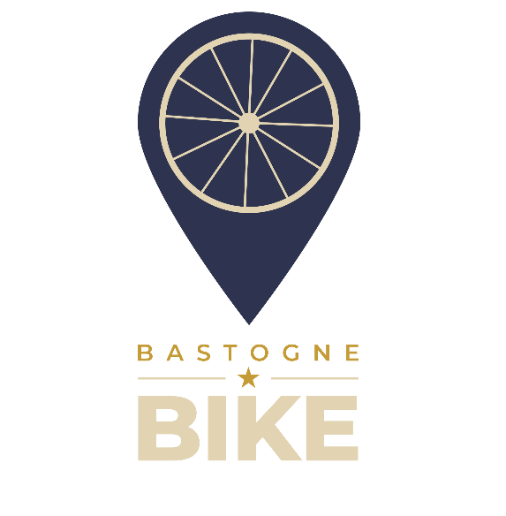
Reservering Bastogne-Bike

 | Naam |  |  |  |  | Wij hebben :
 | Voornaam |  |  |  |  | 11 E-City Bike
 | Telefoon |  |  |  |  | 6 E-MTB
 | Datum (max 1 jaar van tevoeren) |  |  |  |  | 1 E-Bke Kind
 | Duur |  |  |  |  | 1 E-Tandem
 | Starttijd | 9:30:00 |  |  |  | 1 E-Cargo
 | Tijd van terugkomst |  |  |  |  | 10 MTB
 | Route idee ? |  |  |  |  | 5 Kinderfiets
 | Type fietsen gewenst | Huurder maat (cm) | Aantal | Eenheid prijs | Totaal prijs | 13 Volwassen Helm
 |  |  |  |  |  | 3 Kinderhelm
 |  |  |  |  |  | 2 Kinderzitje
 |  |  |  |  |  | 1 Fietsdrager
 |  |  |  |  |  | 1 Fietskar
 |  |  |  |  |  | 1 Opbergbox op Trekhaak (400L)

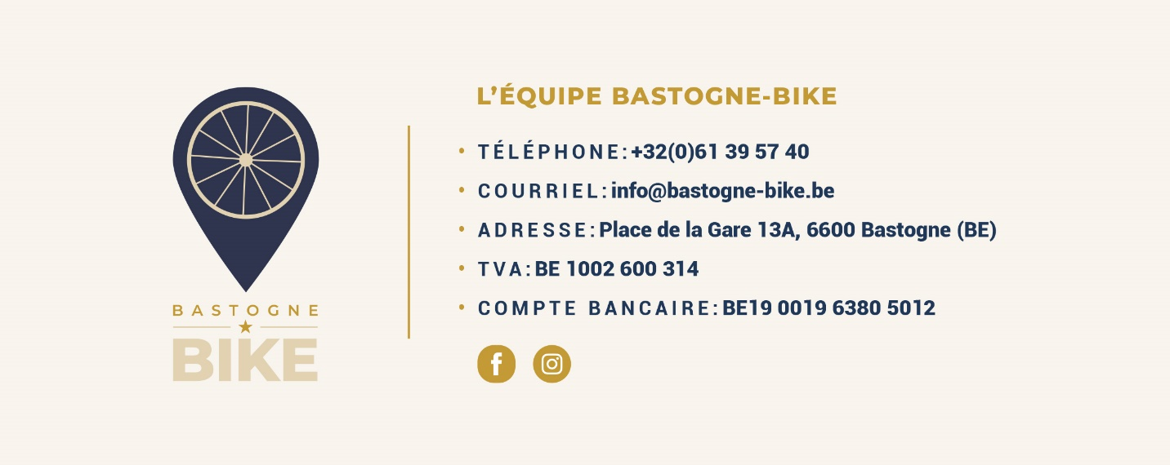

 | Totaal |  | 0 |  | - €
 |  |  | Borg | 30% | - €

